关系图
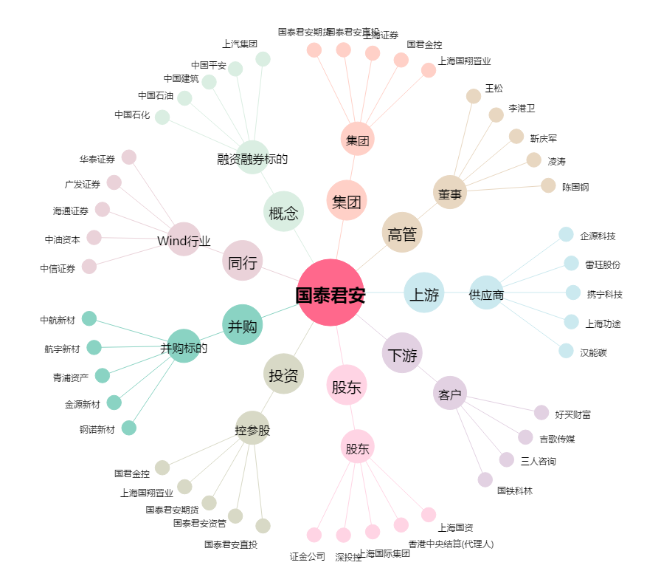
国泰君安[601211.SH] - 关系概览图

